Sheet1
[제작] 바바(VAVA) 컬러 카드 포켓 케이스
STI : 02 6673 4900 , Fax : 02 6406 6543
배송주소:
제품명 | [제작] 바바(VAVA) 컬러 카드 포켓 케이스
이미지 | 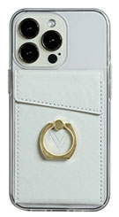 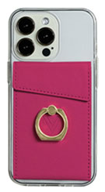 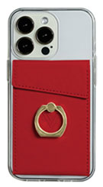 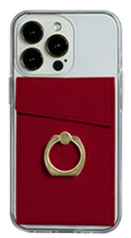 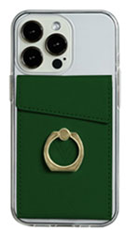 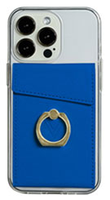 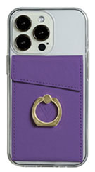 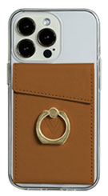 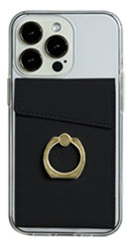
기종/색상 | 화이트 | 핑크 | 레드 | 버건디 | 그린 | 블루 | 퍼플 | 브라운 | 블랙
아이폰7/8
아이폰11
아이폰12 mini
아이폰12/PRO
아이폰13 mini
아이폰13
아이폰13 PRO
아이폰13 PRO MAX
아이폰14
아이폰14 PLUS
아이폰14 PRO
아이폰14 PRO MAX
갤럭시S7(G930)
갤럭시S8(G950)
갤럭시S8플러스(G955)
갤럭시S9(G960)
갤럭시S9플러스(G965)
갤럭시S10e(G970)
갤럭시S10(G973)
갤럭시S10플러스(G975)
갤럭시S10 5G(G977)
갤럭시S20 FE(G781)
갤럭시S20(G981)
갤럭시S20플러스(G986)
갤럭시S20울트라(G988)
갤럭시S21(G991)
갤럭시S21플러스(G996)
갤럭시S21울트라(G998)
갤럭시S22(S901)
갤럭시S22플러스(S906)
갤럭시S22울트라(S908)
갤럭시S23 FE (S711)
갤럭시S23 (S911)
갤럭시S23플러스 (S916)
갤럭시S23울트라 (S918)
갤럭시S24 (S921)
갤럭시S24플러스 (S926)
갤럭시S24울트라 (S928)
갤럭시노트8(N950)
갤럭시노트9(N960)
갤럭시노트10(N971)
갤럭시노트10플러스(N976)
갤럭시노트20(N981)
갤럭시노트20울트라(N986)
갤럭시A9프로(G887)
갤럭시A7 2018(A750)
갤럭시A30Duos(A305)
갤럭시A40(A405)
갤럭시A50Duos(A505)
갤럭시A90 5G(A908S)
갤럭시A21S(A217)
갤럭시A31(A315)
갤럭시A51(A516)
갤럭시A71(A716)
갤럭시A22(A226)
갤럭시A32 LTE(A325)
갤럭시A32 5G(A326)
갤럭시A42(A426)
갤럭시A52(A526)
갤럭시A82(A826)
갤럭시A23(A235)
갤럭시A24(A245)
갤럭시A34(A346)
갤럭시A54(A546)
갤럭시M33(M336)
갤럭시M53(M536)
갤럭시점프3(M446)
갤럭시 XCOVER-5(G525)
엘지벨벳(LM-G900)

